Foglio1
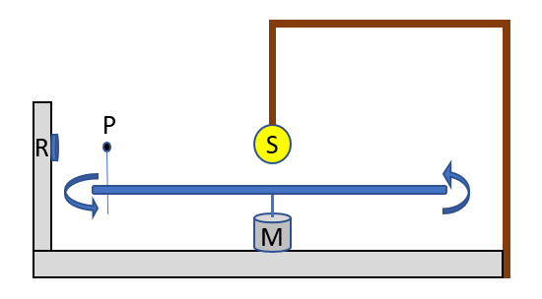
Misure con lampadina e delay a 100
RP [cm] | PS [cm] | Diametro Pianeta [cm] | veloc potenziometro |  | nome file
3 | 10 | 2 | < |  | file2_3_10
3 | 10 | 2 | > |  | file2_3_10
3 | 10 | 2.5 | > |  | file3_3_10
3 | 10 | 2.5 | < |  | file3_3_10
5 | 8 | 2 | > |  | file4_5_8
5 | 8 | 2 | < |  | file4_5_8
5 | 8 | 2.5 | < |  | file5_5_8
5 | 8 | 2.5 | > |  | file5_5_8

3 | 10 | 2.5 | * |  | file6_doppio pianeta
5 | 8 | 2 | * |  | partito col pianeta piccolo
3 | 10 | 2 | * |  | file1_doppio pianeta
5 | 8 | 2.5 | * |  | partito col pianeta piccolo

con atmosfera
3 | 10 | 2 | ** | con atmosfera | file7
3 | 10 | 2 | ** | senza atmosfera | file8

3 | 10 | 2.5 | molto lento |  | file 10

Acquisizione col cellulare
3 | 10 | 2.5 | ** |  | file 9

